List1
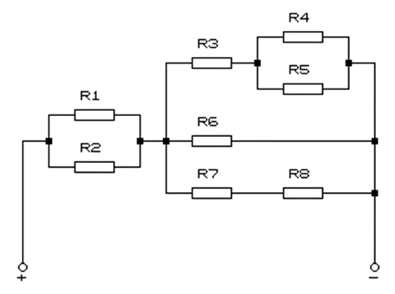
Rezistor | R[Ω] | U[V] | I[A] | P[W]
R1 | 6.000 | 0.720 | 0.120 | 0.086
R2 | 9.000 | 3.600 | 0.080 | 0.288
R3 | 18.000 | 1.209 | 0.067 | 0.081
R4 | 2.000 | 0.119 | 0.060 | 0.007
R5 | 15.000 | 0.119 | 0.007 | 0.001
R6 | 20.000 | 1.328 | 0.066 | 0.088
R7 | 10.000 | 0.664 | 0.066 | 0.044
R8 | 10.000 | 0.664 | 0.066 | 0.044
Celkem | 10.240 | 2.048 | 0.200 | 0.410

